BUS
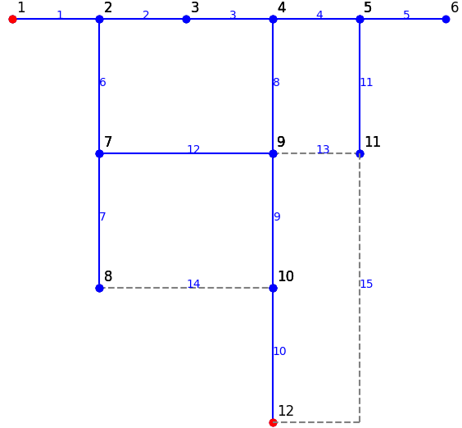
## BUSDATA: thông tin cơ bản về BUS và phụ tải
ID | NAME | kV | FLAG | FLAG2 | PLOAD | QLOAD | nLOAD | Load Profile | xCoord | yCoord | PLOT | MEMO
1 | BUS1 | 12 | 1 | 0 |  |  |  |  | 1 | 0 |  | đơn vị kva,kw
2 | BUS2 | 12 | 1 | 0 | 200 | 300 | 200 | p1 | 2 | 0 |  |  | 100
3 | BUS3 | 12 | 1 | 0 | 200 | 300 | 200 | p1 | 3 | 0 |  |  | 100
4 | BUS4 | 12 | 1 | 0 | 200 | 300 | 200 | p1 | 4 | 0 |  |  | 100
5 | BUS5 | 12 | 1 | 0 | 200 | 300 | 200 | p1 | 5 | 0 |  |  | 100
6 | BUS6 | 12 | 1 | 1 | 800 | 2400 | 800 | p1 | 6 | 0 |  |  | 800
7 | BUS7 | 12 | 1 | 0 | 150 | 300 | 150 | p1 | 2 | -1 |  |  | 100
8 | BUS8 | 12 | 1 | 1 | 200 | 300 | 200 | p1 | 2 | -2 |  |  | 100
9 | BUS9 | 12 | 1 | 0 | 20000 | 50000 | 0 | p1 | 4 | -1 |  |  | 0
10 | BUS10 | 12 | 1 | 0 | 20000 | 50000 | 20000 | p1 | 4 | -2 |  |  | 100
11 | BUS11 | 12 | 1 | 0 | 200 | 300 | 200 | p1 | 5 | -1 |  |  | 100
12 | BUS12 | 12 | 1 | 0 |  |  |  |  | 4 | -3

PROFILE
Profile: p1
1 | 1
2 | 1
## PROFILE_DATA
ID | deltaTime | MEMO | p1 | p2
1 | 1 |  | 1 | 1
2 | 1 |  | 1 | 1

PROFILE2
Profile: p1
## PROFILE_DATA
ID | deltaTime | MEMO | p1 | p2
1 | 1 |  | 1.01 | 1.02
2 | 1 |  | 0.65 | 1.05
3 | 1 |  | 0.6 | 1.03
4 | 1 |  | 0.5 | 1.04
5 | 1 |  | 0.52 | 1.03
6 | 1 |  | 0.6 | 1.03
7 | 1 |  | 0.8 | 1.02
8 | 1 |  | 0.85 | 1.01
9 | 1 |  | 0.86 | 1.01
10 | 1 |  | 0.88 | 1
11 | 1 |  | 0.9 | 1
12 | 1 |  | 0.92 | 1
13 | 1 |  | 0.94 | 1
14 | 1 |  | 0.96 | 1
15 | 1 |  | 1 | 1
16 | 1 |  | 0.96 | 1
17 | 1 |  | 0.94 | 1
18 | 1 |  | 0.9 | 1
19 | 1 |  | 0.85 | 1.01
20 | 1 |  | 0.9 | 1.01
21 | 1 |  | 0.85 | 1.01
22 | 1 |  | 0.84 | 1.01
23 | 1 |  | 0.8 | 1.02
24 | 1 |  | 0.76 | 1.02

